Sheet1
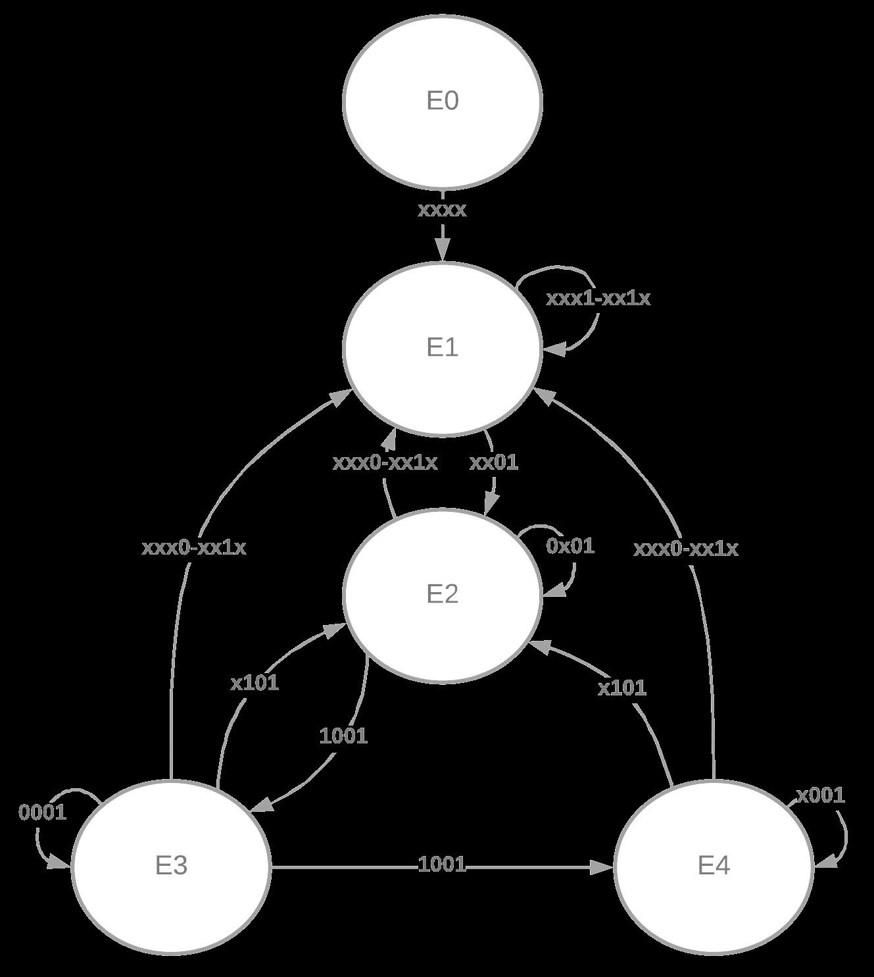
PS | a | b | c | d | NS
E0 | x | x | x | x | E1
E1 | x | x | 0 | 0 | E1
 | x | x | 1 | 1 | E1
 | x | x | 1 | 0 | E1
 | x | x | 0 | 1 | E2
E2 | x | x | 0 | 0 | E1
 | x | x | 1 | 1 | E1
 | x | x | 1 | 0 | E1
 | 0 | x | 0 | 1 | E2
 | 1 | 1 | 0 | 1 | E2
 | 1 | 0 | 0 | 1 | E3
E3 | x | x | 0 | 0 | E1
 | x | x | 1 | 1 | E1
 | x | x | 1 | 0 | E1
 | x | 1 | 0 | 1 | E2
 | 0 | 0 | 0 | 1 | E3
 | 1 | 0 | 0 | 1 | E4
E4 | x | x | 0 | 0 | E1
 | x | x | 1 | 1 | E1
 | x | x | 1 | 0 | E1
 | x | 1 | 0 | 1 | E2
 | X | 0 | 0 | 1 | E4

